ログイン画面
▼概要
・ログインを行う画面
・タイトル画面へ遷移するボタンを表示

▼予測不可能なエラー
 | ・予測不可能なエラーが発生した場合、エラー画面（共通）に遷移する

▼利用可能権限
・アプリをインストールしている全ユーザ

画面レイアウト
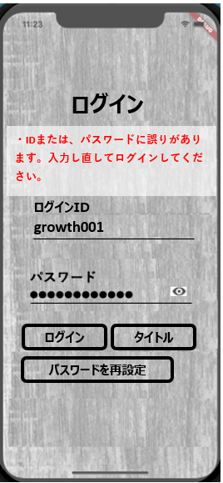
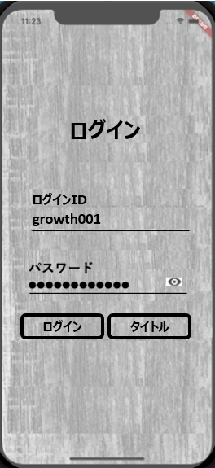

パスワードを再設定

定義

 | 画面項目定義
 | No | 項目名 | 項目区分 | 導出元 |  | 表示内容 | 表示形式 | 備考
 | 1 | ログイン | ボタン | - |  | ‐ | ‐
 | 2 | 戻る | ボタン | - |  | ‐ | ‐

 | アクション定義
 | No | 項目名 | 操作 |  | アクション
 | 1 | ログイン | ボタン押下時 |  | ログイン認証を行い、ログイン成功ならログイン後トップへ、ログイン失敗ならエラーメッセージをメッセージエリアに表示 『IDまたは、パスワードに誤りがあります。入力し直してログインしてください。』 ※パスワードを再設定、パスワードロックは今の所なし
 | 2 | 戻る | ボタン押下時 |  | タイトル画面へ遷移

